상품제안서
원터치 스텐 유리 오일병 기름병 소스병 300ml b0052 | 상품코드: F20727

 |  |  |  |  |  |  | 02-412-0044 | www.easy1.co.kr
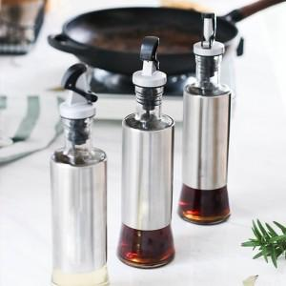

【상세/제작정보】

【인쇄/포장옵션】 | 실크, 레이저 / 포장지포장

【공급단가】 | 수량 | 50~ | 100~ | 500~ | 1,000~ | 2,000~
*VAT별도 | 단가 | 4,200원 | 4,050원 | 3,900원 | 3,750원 | 3,600원

【상품 URL】 | https://easy1.co.kr:443/src/goods_detail.php?gdno=20727

